Resumen de Ponderaciones
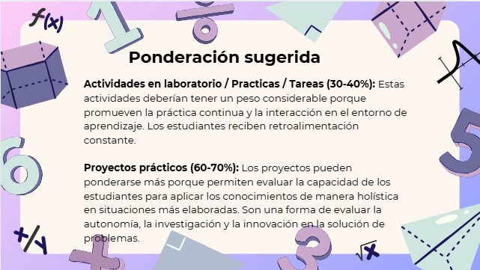
Curso | 729 - Modelación y Simulación 1
Ponderacion
 | Semana 1 | Semana 2 | Semana 3 | Semana 4 | Semana 5 | Semana 6 | Semana 7 | Semana 8 | Semana 9 | Semana 10 | Semana 11 | Total
Actividades en Clase | 0 | 5 | 0 | 2.5 | 5 | 2.5 |  | 5 | 2.5 | 0 | 0 | 22.5
Proyectos |  |  |  |  |  |  |  |  |  |  |  | 30
Practicas |  |  |  |  |  |  |  |  |  |  |  | 29
Tareas |  |  |  |  |  |  |  |  |  |  |  | 8.5
Examen Final |  |  |  |  |  |  |  |  |  |  |  | 10
Total |  |  |  |  |  |  |  |  |  |  |  | 100

Tiempo de Auto Aprendizaje

Proyectos |  |  |  |  |  |  |  |  |  |  |  | 40
Practicas |  |  |  |  |  |  |  |  |  |  |  | 40
Tareas |  |  |  |  |  |  |  |  |  |  |  | 5
Total |  |  |  |  |  |  |  |  |  |  |  | 85

